ケース1～3

テスト内容：
【画面】
・加入者追加画面でバッチ稼働対象と対象外の加入者を作成する。
・料金情報追加画面でバッチ稼働対象と対象外の料金情報を作成する。
【バッチ】
・バッチ稼働対象年月：2023年6月で実行。
画面で加入者・料金情報を作成後にバッチを起動する。

確認内容：
・DBの請求ステータスに「2023年6月」の請求情報が作成されていること。
・DBの請求データにバッチ稼働対象の加入者のデータが作成されていること。
・DBの請求明細データにバッチ稼働対象の料金情報のデータが作成されていること。

《バッチ対象加入者》 | 《バッチ対象外加入者》
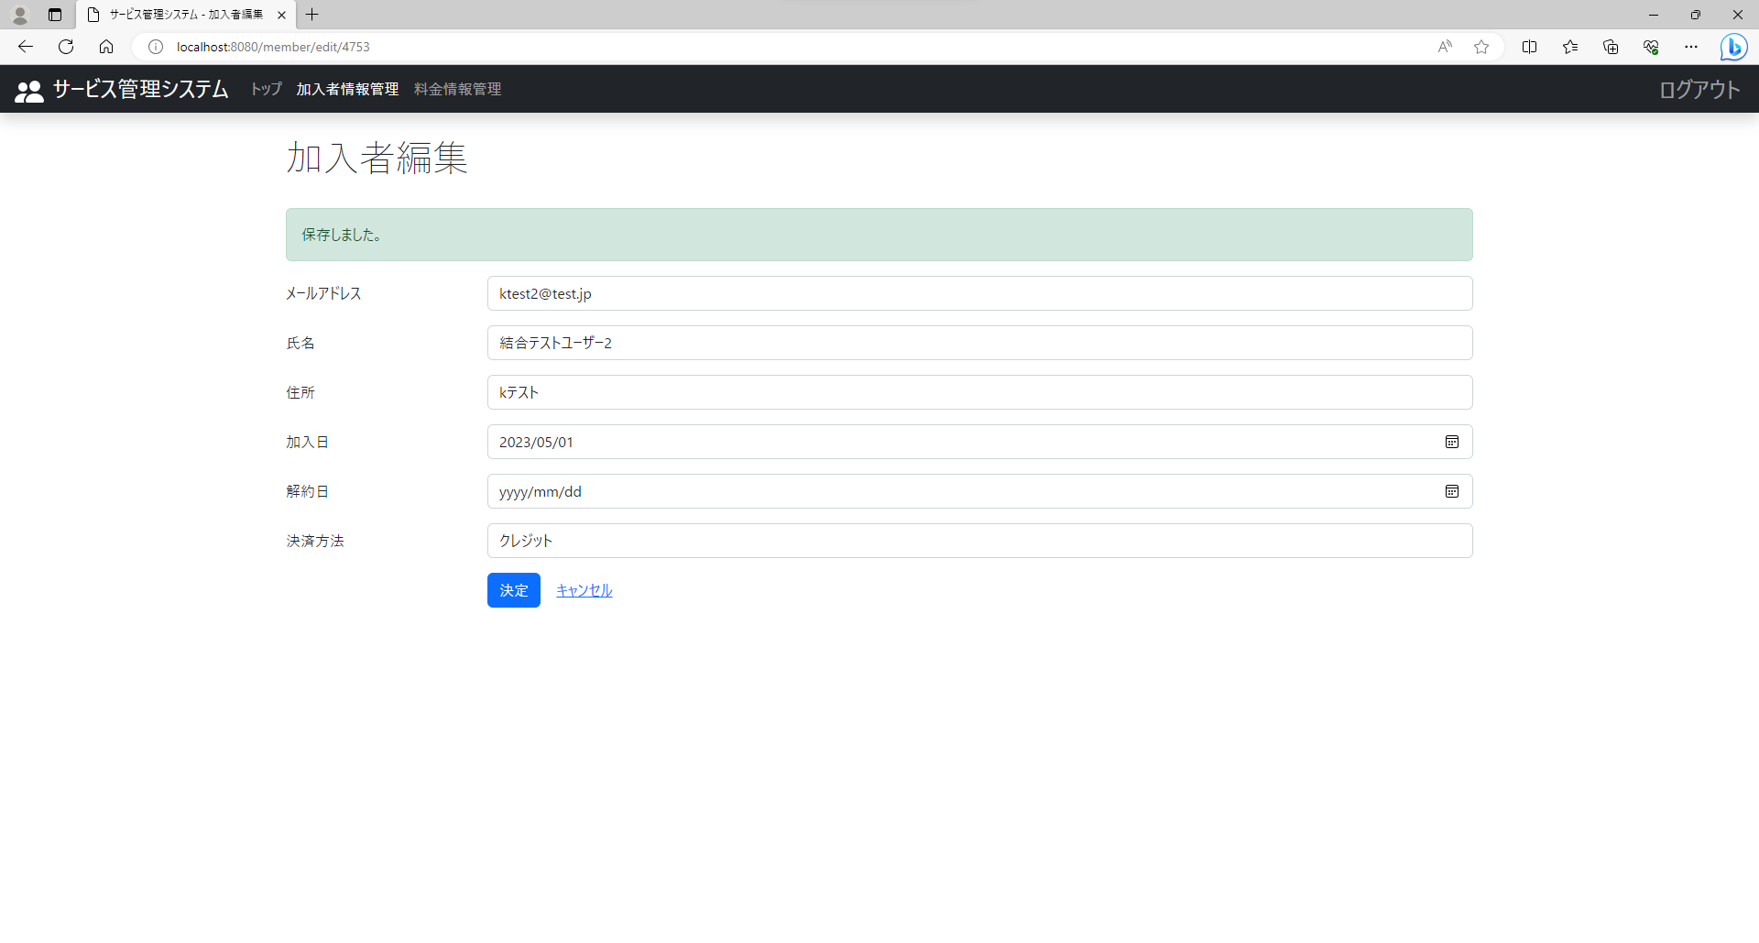
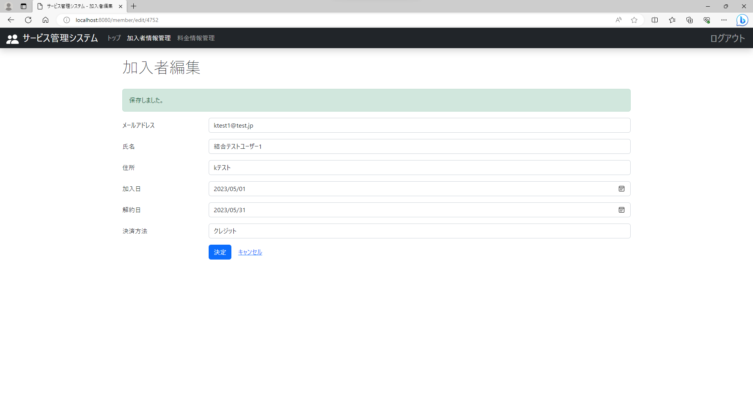

《バッチ対象料金情報》 | 《バッチ対象外料金情報》
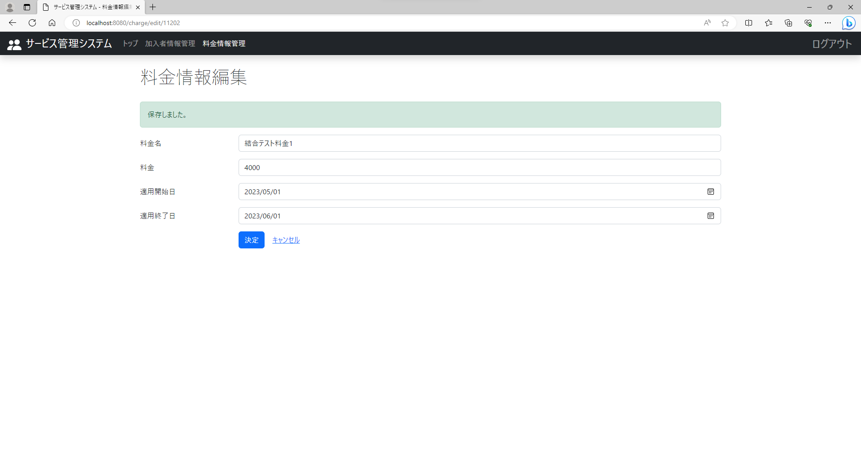


《バッチ実行》
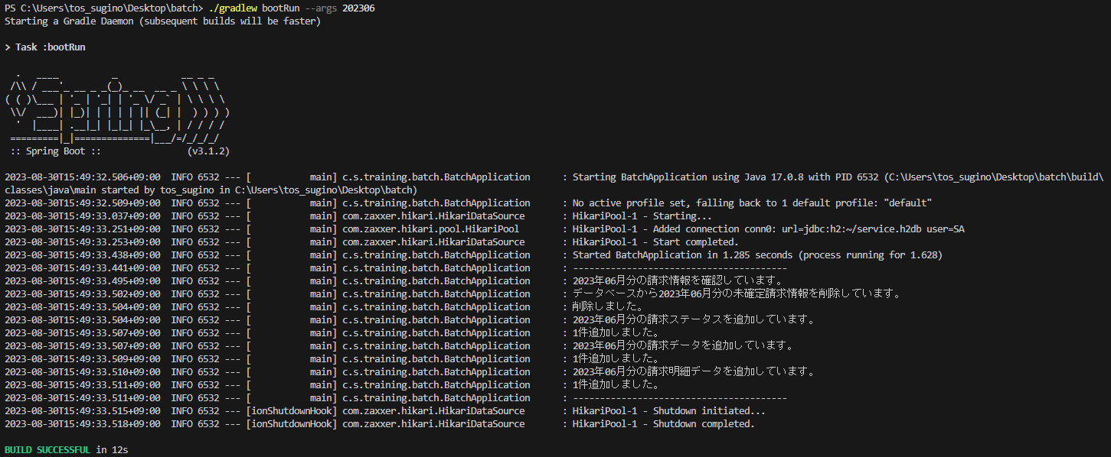

《請求ステータス確認》

《請求データ確認》

《請求明細データ確認》

